분기요약
 | 24 | 23 | 22 | 21 | 20 | 19 | 18 | 17 | 16 | 15 | 14 | 13 | 12 | 11 | 10 | 9 | 8 | 7 | 6 | 5 | 4 | 3 | 2 | 1
 | 2019.03 | 2019.06 | 2019.09 | 2019.12 | 2020.03 | 2020.06 | 2020.09 | 2020.12 | 2021.03 | 2021.06 | 2021.09 | 2021.12 | 2022.03 | 2022.06 | 2022.09 | 2022.12 | 2023.03 | 2023.06 | 2023.09 | 2023.12 | 2024.03 | 2024.06 | 2024.09 | 2024.12
매출액(수익) | 3,806 | 4,098 | 3,609 | 2,276 | 3,753 | 2,802 | 3,176 | 3,489 | 3,953 | 4,128 | 3,760 | 4,023 | 4,104 | 5,027 | 4,735 | 4,791 | 4,877 | 5,997 | 5,164 | 5,519 | 5,748 | 6,603 | 6,265 | 5,905
매출원가 | 2,711 | 2,955 | 2,569 | 1,592 | 2,677 | 1,912 | 2,170 | 2,198 | 2,919 | 2,998 | 2,735 | 2,930 | 3,099 | 3,684 | 3,529 | 3,657 | 3,708 | 4,365 | 3,751 | 3,952 | 4,142 | 4,665 | 4,496 | 4,229
매출총이익 | 1,095 | 1,143 | 1,040 | 683 | 1,076 | 890 | 1,007 | 1,291 | 1,034 | 1,130 | 1,025 | 1,093 | 1,005 | 1,343 | 1,207 | 1,134 | 1,168 | 1,633 | 1,413 | 1,567 | 1,606 | 1,938 | 1,769 | 1,676
판매비와관리비 | 778 | 763 | 838 | 585 | 777 | 680 | 818 | 771 | 791 | 917 | 897 | 833 | 876 | 1,006 | 1,026 | 1,047 | 1,048 | 1,076 | 1,103 | 1,193 | 1,282 | 1,220 | 1,224 | 1,325
영업이익 | 317 | 380 | 202 | 99 | 299 | 209 | 189 | 520 | 242 | 213 | 128 | 259 | 129 | 336 | 181 | 86 | 121 | 557 | 310 | 374 | 324 | 717 | 545 | 351
당기순이익 | 150 | 138 | 48 | 0 | 139 | 64 | 160 | 1,243 | 151 | 122 | 69 | 94 | 142 | 225 | 65 | -473 | 65 | 426 | 198 | -437 | 121 | 452 | 236 | 444
원가률 | 71.2% | 72.1% | 71.2% | 69.9% | 71.3% | 68.2% | 68.3% | 63.0% | 73.8% | 72.6% | 72.7% | 72.8% | 75.5% | 73.3% | 74.5% | 76.3% | 76.0% | 72.8% | 72.6% | 71.6% | 72.1% | 70.6% | 71.8% | 71.6%
판관비률 | 20.4% | 18.6% | 23.2% | 25.7% | 20.7% | 24.3% | 25.8% | 22.1% | 20.0% | 22.2% | 23.9% | 20.7% | 21.3% | 20.0% | 21.7% | 21.9% | 21.5% | 17.9% | 21.4% | 21.6% | 22.3% | 18.5% | 19.5% | 22.4%
영업이익률 | 8.3% | 9.3% | 5.6% | 4.3% | 8.0% | 7.5% | 6.0% | 14.9% | 6.1% | 5.2% | 3.4% | 6.4% | 3.1% | 6.7% | 3.8% | 1.8% | 2.5% | 9.3% | 6.0% | 6.8% | 5.6% | 10.9% | 8.7% | 5.9%
순이익률 | 3.9% | 3.4% | 1.3% | 0.0% | 3.7% | 2.3% | 5.0% | 35.6% | 3.8% | 3.0% | 1.8% | 2.3% | 3.5% | 4.5% | 1.4% | -9.9% | 1.3% | 7.1% | 3.8% | -7.9% | 2.1% | 6.8% | 3.8% | 7.5%

연간손익
 | 2024.12 | 2023.12 | 2022.12 | 2021.12 | 2020.12 | 2019.12 | 2018.12 | 2017.12 | 2016.12 | 2015.12 | 2014.12 | 2013.12 | 2012.12
매출액(수익) | 24,521 | 21,557 | 18,657 | 15,863 | 13,221 | 13,789 | 13,579 | 8,216 | 6,675 | 5,358 | 4,613 | 2,822
매출원가 | 17,531 | 15,775 | 13,969 | 11,582 | 8,958 | 9,828 | 10,009 | 6,438 | 5,140 | 4,096 | 3,605 | 2,256
매출총이익 | 6,989 | 5,781 | 4,688 | 4,281 | 4,263 | 3,961 | 3,570 | 1,778 | 1,535 | 1,263 | 1,008 | 567
판매비와관리비 | 5,051 | 4,420 | 3,956 | 3,439 | 3,046 | 2,963 | 2,670 | 1,108 | 801 | 656 | 539 | 370
영업이익 | 1,939 | 1,361 | 733 | 843 | 1,217 | 998 | 900 | 670 | 734 | 607 | 468 | 197
이자손익 | -398 | -367 | -255 | -273 | -359 | -508 | -312 | -27 | -6 | -10 | -23 | -20 | 0 | 연간으로 손익계산서 복사 해서 붙여넣기
금융손익 | -240 | -349 | -244 | -159 | -414 | -484 | -315 | -36 | -26 | -17 | -7 | -20 | 0
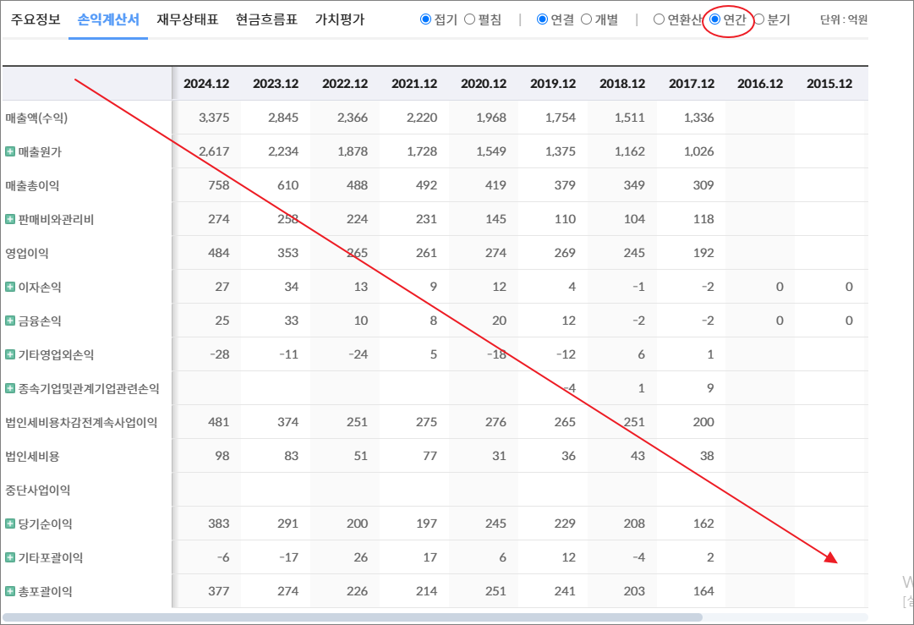
기타영업외손익 | -423 | -702 | -308 | -9 | 1,414 | -61 | -31 | -13 | 5 | -2 | -32 | -13
종속기업및관계기업관련손익 | 122 | 33 | -12 | -9
법인세비용차감전계속사업이익 | 1,398 | 343 | 170 | 665 | 2,216 | 452 | 554 | 620 | 713 | 588 | 430 | 165
법인세비용 | 144 | 92 | 211 | 230 | 769 | 259 | 186 | 134 | 181 | 133 | 102 | 24
중단사업이익 |  |  |  |  | 159 | 143
당기순이익 | 1,253 | 251 | -41 | 435 | 1,606 | 336 | 368 | 486 | 532 | 455 | 328 | 141
기타포괄이익 | -199 | -107 | 187 | -24 | 5 | -6 | -33 | -95 | 18 | -12 | -9 | 0
총포괄이익 | 1,055 | 144 | 146 | 412 | 1,610 | 330 | 335 | 391 | 550 | 443 | 319 | 141

출처 : 대한민국 NO1 가치투자포털 아이투자
https://itooza.com/stats/161890/2/31

연간재무
 | 2024.12 | 2023.12 | 2022.12 | 2021.12 | 2020.12 | 2019.12 | 2018.12 | 2017.12 | 2016.12 | 2015.12 | 2014.12 | 2013.12 | 2012.12
*순현금자산 | -9,466 | -8,226 | -7,705 | -4,849 | -7,468 | -9,937 | -9,492 | -1,154 | -314 | 154 | 129 | -141 | 0
유동자산 | 8,587 | 8,984 | 8,163 | 8,829 | 7,752 | 6,460 | 5,552 | 3,659 | 2,641 | 1,856 | 2,089 | 1,988
당좌자산 | 5,057 | 6,034 | 5,710 | 5,781 | 6,229 | 3,813 | 3,781 | 2,602 | 1,780 | 1,398 | 1,716 | 1,666
현금및현금성자산 | 1,419 | 1,708 | 2,201 | 1,912 | 3,772 | 1,186 | 765 | 143 | 269 | 162 | 212 | 147
단기금융자산 | 573 | 979 | 778 | 1,418 | 68 | 180 | 813 | 684 | 50 | 282 | 584 | 823
당기손익-공정가치측정금융자산 | 90 | 138 | 56 | 913 |  | 991
매출채권및기타채권 | 2,945 | 3,238 | 2,609 | 2,278 | 2,188 | 2,257 | 2,022 | 1,607 | 1,284 | 909 | 867 | 682
재고자산 | 3,277 | 2,809 | 2,394 | 2,102 | 1,486 | 1,607 | 1,768 | 1,057 | 861 | 458 | 373 | 323
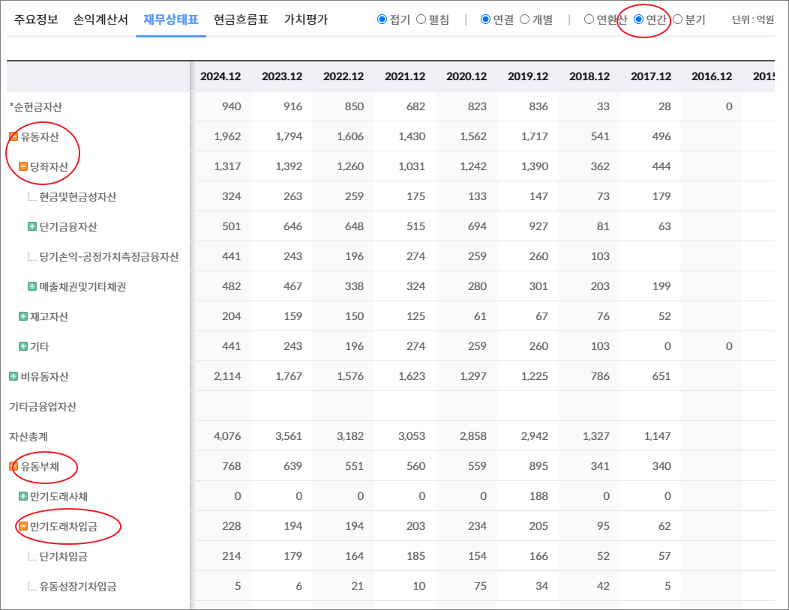
기타 | 253 | 141 | 59 | 946 | 37 | 1,040 | 3 | 0 | 0 | 0 | 0 | 0 | 0
비유동자산 | 22,680 | 21,111 | 21,170 | 17,232 | 17,144 | 17,543 | 16,312 | 3,026 | 2,289 | 1,587 | 1,275 | 961
기타금융업자산
자산총계 | 31,267 | 30,094 | 29,333 | 26,060 | 24,896 | 24,003 | 21,864 | 6,685 | 4,929 | 3,443 | 3,364 | 2,949
유동부채 | 12,150 | 12,837 | 8,681 | 8,886 | 6,868 | 7,074 | 5,173 | 2,120 | 1,962 | 1,146 | 1,437 | 1,262
만기도래사채 | 600 | 2,399 | 999 | 2,499 | 0 | 1,599 | 0 | 0 | 0 | 0 | 202 | 0
만기도래차입금 | 7,268 | 5,985 | 4,193 | 3,286 | 3,510 | 2,496 | 2,883 | 787 | 583 | 248 | 401 | 647
단기차입금 | 5,794 | 4,000 | 3,117 | 2,232 | 1,840 | 806 | 1,522 | 767 | 572 | 143 | 227 | 473
유동성장기차입금 | 1,474 | 1,985 | 1,077 | 1,054 | 1,670 | 1,690 | 1,361 | 20 | 11 | 105 | 174 | 174
기타 | 0 | 0 | 0 | 0 | 0 | 0 | 0 | 0 | 0 | 0 | 0 | 0 | 0
매입채무및기타채무 | 3,604 | 3,896 | 2,978 | 2,558 | 2,157 | 2,417 | 2,027 | 1,194 | 1,199 | 786 | 721 | 573
기타 | 678 | 557 | 511 | 543 | 1,201 | 562 | 263 | 138 | 179 | 112 | 113 | 41 | 0
비유동부채 | 4,059 | 3,071 | 5,957 | 3,579 | 8,035 | 8,450 | 8,593 | 1,240 | 91 | 90 | 129 | 549
회사채 | 2,494 | 599 | 2,995 | 2,494 | 2,995 | 2,494 | 1,598 | 997 |  |  |  | 386
장기차입금 | 595 | 1,385 | 1,936 | 251 | 4,181 | 4,896 | 6,588 | 195 | 48 | 41 | 63 | 56
장기충당부채 | 37 | 32 | 29 | 24 | 23 | 24 | 6
장기매입채무및기타채무 | 70 | 42 | 35 | 1 | 1 | 20 | 34 | 1 | 1 | 1 | 1 | 1
이연법인세부채 | 397 | 474 | 522 | 338 | 228 | 252 | 314 | 3 |  |  |  | 16
기타 | 466 | 540 | 440 | 471 | 607 | 764 | 53 | 43 | 42 | 48 | 65 | 90 | 0
기타금융업부채
*이자발생부채 | 11,502 | 11,028 | 10,668 | 9,091 | 11,308 | 12,294 | 11,070 | 1,980 | 634 | 290 | 666 | 1,090
부채총계 | 16,210 | 15,908 | 14,638 | 12,465 | 14,904 | 15,524 | 13,766 | 3,359 | 2,052 | 1,236 | 1,566 | 1,811
지배주주지분 | 7,926 | 6,486 | 6,641 | 6,836 | 6,237 | 4,714 | 4,384 | 3,051 | 2,699 | 2,207 | 1,798 | 1,139
비지배주주지분 | 7,131 | 7,700 | 8,054 | 6,760 | 3,756 | 3,765 | 3,715 | 275 | 178
자본총계 | 15,057 | 14,186 | 14,695 | 13,596 | 9,992 | 8,479 | 8,098 | 3,326 | 2,877 | 2,207 | 1,798 | 1,139

출처 : 대한민국 NO1 가치투자포털 아이투자
https://itooza.com/stats/161890/1/31

Sheet6
전체 | 연간 | 분기
주요재무정보 | 연간
 | Dec-20 | Dec-21 | Dec-22 | Dec-23 | Dec-24 | 2025/12(E) | 2026/12(E) | 2027/12(E) | *전체부터 드래그 해서 붙여넣기
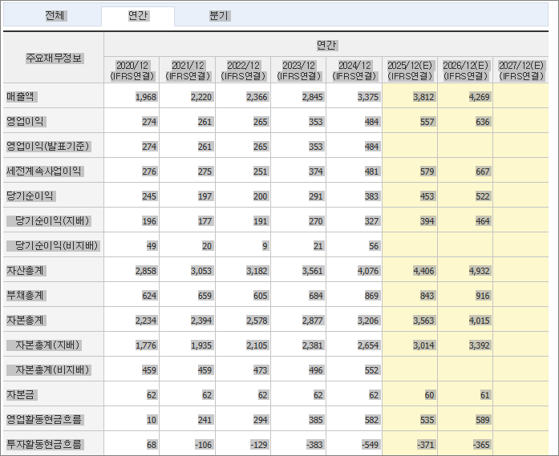
 | (IFRS연결) | (IFRS연결) | (IFRS연결) | (IFRS연결) | (IFRS연결) | (IFRS연결) | (IFRS연결) | (IFRS연결)
매출액 | 13,221 | 15,863 | 18,657 | 21,557 | 24,521 | 27,178 | 29,854 | 30,410
영업이익 | 1,217 | 843 | 733 | 1,361 | 1,938 | 2,467 | 2,833 | 3,060
영업이익(발표기준) | 1,217 | 843 | 733 | 1,361 | 1,938
세전계속사업이익 | 2,216 | 665 | 170 | 343 | 1,398 | 2,005 | 2,411 | 2,900
당기순이익 | 1,606 | 435 | -41 | 251 | 1,253 | 1,540 | 1,863
당기순이익(지배) | 1,603 | 358 | -220 | 52 | 901 | 1,149 | 1,390 | 1,670
당기순이익(비지배) | 3 | 77 | 179 | 199 | 353
자산총계 | 24,896 | 26,060 | 29,333 | 30,094 | 31,267 | 33,114 | 35,189
부채총계 | 14,904 | 12,465 | 14,638 | 15,908 | 16,210 | 16,540 | 17,013
자본총계 | 9,992 | 13,596 | 14,695 | 14,186 | 15,057 | 16,575 | 18,177
자본총계(지배) | 6,237 | 6,836 | 6,641 | 6,486 | 7,926 | 8,595 | 9,804
자본총계(비지배) | 3,756 | 6,760 | 8,054 | 7,700 | 7,131
자본금 | 114 | 114 | 114 | 114 | 118 | 118 | 118
영업활동현금흐름 | 1,215 | -31 | 908 | 1,122 | 2,154 | 2,257 | 2,532
투자활동현금흐름 | 2,457 | -2,830 | -1,452 | -1,557 | -2,052 | -804 | -819
재무활동현금흐름 | -1,095 | 976 | 820 | -84 | -432 | -436 | -383
CAPEX | 1,192 | 401 | 378 | 1,068 | 2,472 | 771 | 776
FCF | 23 | -432 | 530 | 54 | -318 | 1,622 | 1,888
이자발생부채 | 11,308 | 9,091 | 10,668 | 11,028 | 11,502
영업이익률 | 9.2 | 5.31 | 3.93 | 6.32 | 7.91 | 9.08 | 9.49 | 10.06
순이익률 | 12.14 | 2.74 | -0.22 | 1.17 | 5.11 | 5.67 | 6.24
ROE(%) | 29.27 | 5.48 | -3.26 | 0.79 | 12.5 | 13.91 | 15.11
ROA(%) | 6.57 | 1.71 | -0.15 | 0.85 | 4.08 | 4.78 | 5.46
부채비율 | 149.15 | 91.68 | 99.62 | 112.14 | 107.65 | 99.79 | 93.6
자본유보율 | 5,337.63 | 5,851.94 | 5,665.43 | 5,506.06 | 6,630.83
EPS(원) | 7,004 | 1,565 | -961 | 227 | 3,830 | 4,869 | 5,889 | 7,075
PER(배) | 7.27 | 25.72 | N/A | 236.22 | 14.39 | 12.88 | 10.65 | 8.86
BPS(원) | 27,258 | 29,876 | 29,024 | 28,347 | 33,579 | 36,410 | 41,536
PBR(배) | 1.87 | 1.35 | 1.47 | 1.89 | 1.64 | 1.72 | 1.51
현금DPS(원) | 345 | 415 | 500 | 600 | 720 | 699 | 731
현금배당수익률 | 0.68 | 1.03 | 1.17 | 1.12 | 1.31 | 1.12 | 1.17
현금배당성향(%) | 4.93 | 26.52 | -52.05 | 264.43 | 18.87 | 14.37 | 12.4
발행주식수(보통주) | 22,881,180 | 22,881,180 | 22,881,180 | 22,881,180 | 23,605,077

